MED-DISPERSION
¿Cual es tu edad?
MEDIDAS DE DISPERSION
Media | 23.2 |  | ¿Cual es tu edad?
Error típico | 0.54
Mediana | 22.5
Moda | 20 |  | N intervalo | limites | marca de clase | frec. Absoluta
Desviación estándar | 3.81 |  |  |  | yi | ni | yi * ni | (x-x)^2 | (x-x)^2*ni
Varianza de la muestra | 14.55 |  | 1 | 19 - 21 | 20 | 22 | 440 | 9.9856 | 219.6832
Curtosis | -0.20 |  | 2 | 21 - 23 | 22 | 6 | 132 | 1.3456 | 8.0736
Coeficiente de asimetría | 0.82 |  | 3 | 23 - 25 | 24 | 10 | 240 | 0.7056 | 7.056
Rango | 14 |  | 4 | 25 - 27 | 26 | 5 | 130 | 8.0656 | 40.328
Mínimo | 19 |  | 5 | 27 - 29 | 28 | 2 | 56 | 23.4256 | 46.8512
Máximo | 33 |  | 6 | 29 - 31 | 30 | 4 | 120 | 46.7856 | 187.1424
Suma | 1158 |  | 7 | 31 - 33 | 33 | 1 | 33 | 96.8256 | 96.8256
Cuenta | 50 |  |  |  |  | 50 | 1158 | 187.1392 | 605.96
 |  | s

¿Cuánto dinero inviertes en transporte y alimentación al mes asistiendo en la modalidad presencial, considerando arriba de 100bs ?
MEDIDAS DE DISPERSION

Media | 270.66 |  | N intervalo | limites | marca de clase | frec. Absoluta
Error típico | 18.90 |  |  |  | yi | ni | yi * ni | (x-x)^2 | (x-x)^2*ni
Mediana | 250 |  | 1 | 100 - 171 | 135.5 | 15 | 2033 | 18360.25 | 275403.75
Moda | 150 |  | 2 | 171 - 243 | 207.0 | 9 | 1863 | 42849 | 385641
Desviación estándar | 133.65 |  | 3 | 243 - 314 | 278.5 | 10 | 2785 | 77562.25 | 775622.5
Varianza de la muestra | 17863.575918 |  | 4 | 314 - 386 | 350.0 | 5 | 1750 | 122500 | 612500
Curtosis | -0.54 |  | 5 | 386 - 457 | 421.5 | 4 | 1686 | 177662.25 | 710649
Coeficiente de asimetría | 0.63 |  | 6 | 457 - 529 | 493.0 | 6 | 2958 | 243049 | 1458294
Rango | 500 |  | 7 | 529 - 600 | 564.5 | 1 | 565 | 318660.25 | 318660.25
Mínimo | 100 |  |  |  |  | 50 | 13639 | 1000643 | 4536770.5
Máximo | 600
Suma | 13533
Cuenta | 50

Output
f(z)

-3
z
-2
-1
0
1
2
3

-1.00
1.00

Normal distribution
 | P(lower) | P(upper) | z | X | mean | std.dev
 | 0000 | 0001 | -1.00 | 19 | 23 | 4
 | 0001 | 0000 | 1.00 | 27 | 23 | 4

f(z)

-3
z
-2
-1
0
1
2
3

-0.50
1.00

Normal distribution
 | P(lower) | P(upper) | z | X | mean | std.dev
 | 0000 | 0001 | -0.50 | 21 | 23 | 4
 | 0001 | 0000 | 1.00 | 27 | 23 | 4

f(z)

-3
z
-2
-1
0
1
2
3

-0.25
0.50

Normal distribution
 | P(lower) | P(upper) | z | X | mean | std.dev
 | 0000 | 0001 | -0.25 | 22 | 23 | 4
 | 0001 | 0000 | 0.50 | 25 | 23 | 4

f(z)

-3
z
-2
-1
0
1
2
3

0.58

Normal distribution
 | P(lower) | P(upper) | z | X | mean | std.dev
 | 0001 | 0000 | 0.58 | 350 | 273 | 132

normal distribucion
En una encuesta se a determinado las edades de 50 estudiantes normalmente distribuido con una media de 23 años y una desviación típica de 4 ¿ cuantos estudiantes tienen las edades
a) mayor a 29 años

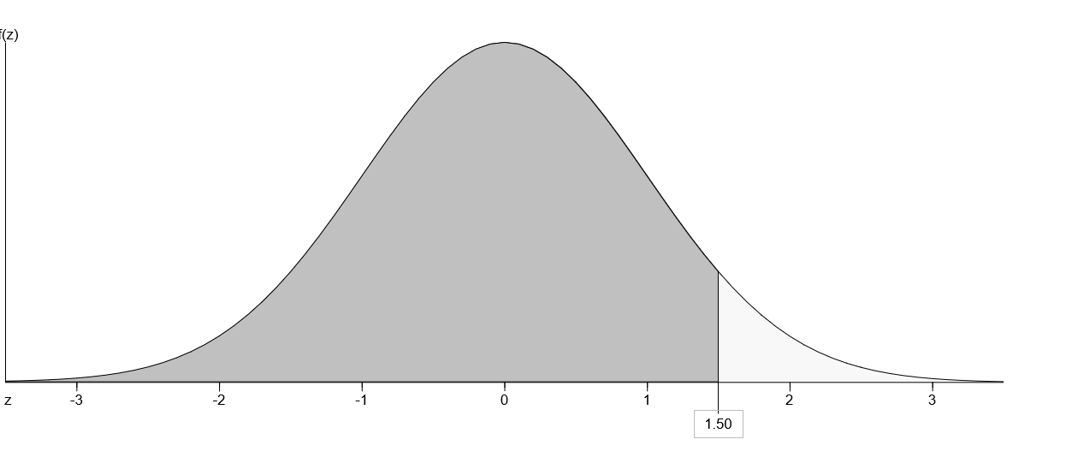
datos |  | 0.9332 | 0.0668 | 3

m | 23
s | 4
P | (X > 29)

b) Menor o igual a 21 años

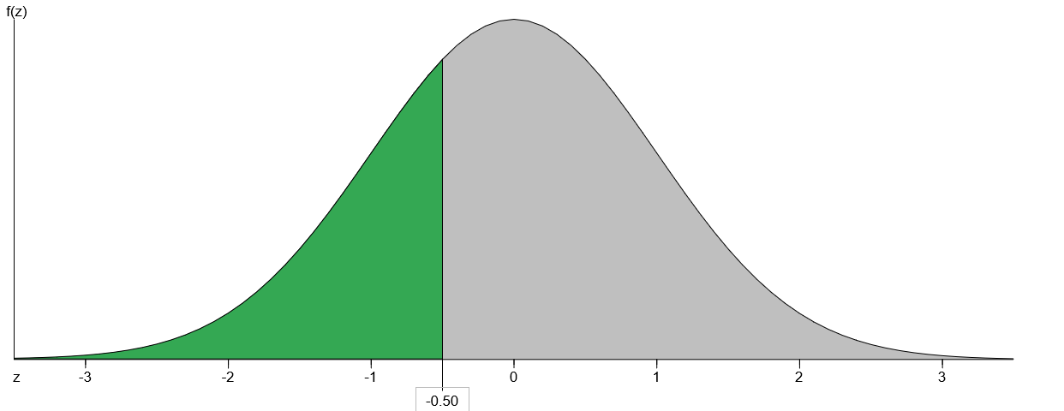
datos |  | 0.3085 | 0.6915 | 35

m | 23
s | 4
P | (X ≤ 21)

c) entre 19 y 27 años

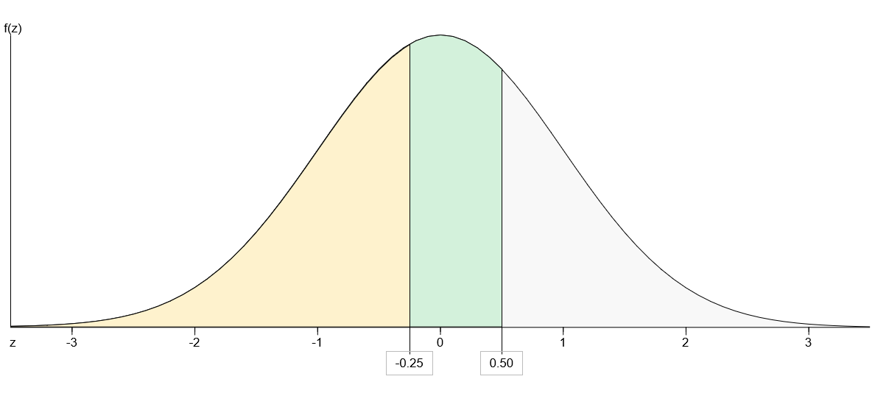
datos |  | 0.4013 | 0.5987 | -30

m | 23
s | 4 | 0.6915 | 0.3085 | 15
P | (22 ≤ X ≤ 25)
 |  | -0.2902 | 0.2902 | 15

Hoja2
Los gastos de 50 alumnos de la UPDS se distribuyen normalmente con una media de 273bs con una desviacion estandar de 132bs hallar

a)cual es la probabilidad de que los gastos de un alumno elegido al azar sea mayor o igual a 350 bs

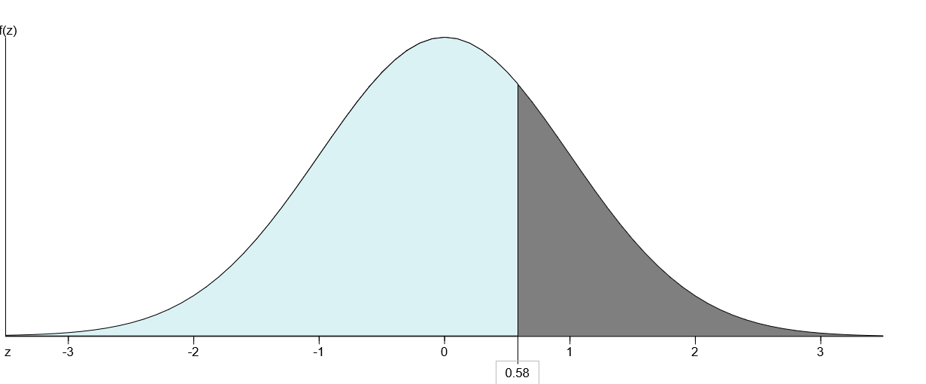
datos |  | 0.7202 | 0.2798 | 28% | proporcion
 |  |  |  | 14 | alumnos
m | 273
s | 132
P | ( X > 350)

b)

